#1 Scope Admin PUR
scope

PR เพื่อเปิด PO แนบไฟล์ประกอบชุดส่งในระบบ EPICOR ดังนี้ค่ะ (ไม่ต้องส่งเอกสารตัวจริง)
TRUE | 1) แนบไฟล์ PR Status Approved เท่านั้น
TRUE | 2) ใบเสนอราคา (กรอกเลขที่ใบเสนอราคา ในช่องตารางส่งงาน Google Sheet ด้วยทุกครั้ง (ถ้ามี))
TRUE | 3) แนบตารางเปรียบเทียบราคา (ถ้ามี)
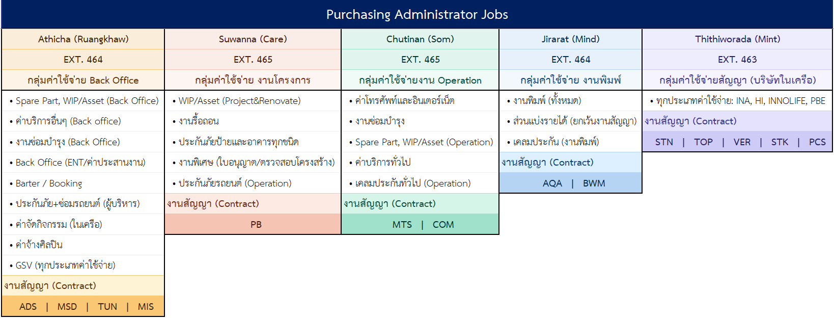
TRUE | 4) แนบอีเมลอนุมัติราคาเปิด PR ที่ฝ่ายจัดซื้อแจ้งกลับทุกครั้ง
TRUE | 5) กรณีงานที่อนุมัติไม่ผ่านการต่อรองจากฝ่ายจัดซื้อ ในแนบเอกสารเพิ่มเติม เช่น Line อนุมัติ / ใบลงนามอื่นๆ เป็นต้น
TRUE | 6) กรณีงาน BARTER ให้แนบเอกสารตอบตกลงประกอบด้วยทุกครั้ง
 | ** ให้ลงส่งงานในตาราง Google Sheet ทุกครั้ง**

แนบส่งเอกสารชุดใบแจ้งหนี้ สำหรับเข้าระบบวางบิล/ขอเช็ค (กรอกผ่านระบบ ECM แบบประเมินคู่ค้า) ดังนี้
TRUE | 1) ทะเบียนคุม (กรณีงานแบ่งงวด) เช่น งานโครงการ งานสัญญา ฯลฯ
TRUE | 2) ใบแจ้งหนี้ต้นฉบับ / ใบกำกับภาษี / ใบเสร็จรับเงิน / ใบลดหนี้ (ถ้ามี)
TRUE | 3) ใบส่งมอบงาน (ถ้ามี) / รูปภาพการปฏิบัติงาน (ถ้ามี)
TRUE | 4) สำเนาสัญญาระบุเลข LUR **ต้องมีผู้บริหารลงนามสัญญา 1 ใน 2 ท่าน**
TRUE | 5) Memo No. (แทนใบแจ้งหนี้) ให้กรอกเลขลงในช่องด้วยทุกครั้ง
TRUE | 6) PO Confirmed แนบทุกครั้ง
TRUE | 7) Purchase Requisition (PR) แนบทุกครั้ง (แนบทุกครั้งกรณีงานแบ่งงวด)
TRUE | 8) ใบเสนอราคา (แนบทุกครั้งกรณีงานแบ่งงวด)
TRUE | 9) ระบุการขอเช็คให้ครบถ้วน **ตามเงื่อนไขการชำระเงิน เช่น เครดิต Cash / งานงวดที่ 1 เป็นต้น**
TRUE | 10) ระบุชื่อทีมแอดมินจัดซื้อ ที่รับผิดชอบดูแลงาน ตามภาพแนบขวามือ
 | **เมื่อกรอกเสร็จแล้ว ให้นำเอกสารตัวฉบับ(ถ้ามี) มาส่งจัดซื้อ ภายในวันเท่านั้น หรือล่าช้าส่งไม่เกิน 10.00 ของวันถัดไป**
 | **เอกสารและข้อมูลไม่ครบถ้วน จะ Reject เอกสารกลับและต้องทำการกรอกใหม่ในระบบทุกครั้ง**

ลำดับการแนบไฟล์เอกสารในระบบ EPICOR และ ECM ดังนี้
TRUE | 1) ชุดเอกสาร PR + ใบเสนอราคา + อีเมลแจ้งขอ PR หรือเอกสารอนุมัติแนบ (เหมือนส่ง Paper) (USER แนบ)
TRUE | 2. PO (จัดซื้อแนบ)
TRUE | 3. ชุดเอกสาร INV PO ที่มีลายเซ็น (เหมือนส่ง Paper) (USER แนบ)
TRUE | 4. RO (จัดซื้อแนบ)

แบบฟอร์มข้อตกลง : ดาวน์โหลดไฟล์จากลิงค์แนบนี้
20211224-[TH] จรรยาบรรณคู่ค้าทางธุรกิจ (Supplier Code of Conduct) (24 Dec 2021)

เบอร์ติดต่อภายใน ฝ่ายจัดซื้อ
460 | คุณนรุตม์
461 | คุณอ๋อย / คุณเจมส์
462 | คุณต๋อย
463 | คุณส้ม
464 | คุณมายด์ / คุณรวงข้าว / คุณมิ้น
465 | คุณแคร์ / คุณฟิล์ม
466 | คุณแตงโม / คุณพงษ์ /คุณแป้ง(สุ)

